Лист1
ID | Название (Title): | Описание( Summary): | Приоритет (Priority) | Предусловия (Preconditions) | Шаги (Steps to reproduce): | Ожидаемый результат (Expected result): | Комментарий

Название тестируемого приложения: "Мобильный хоспис" ("V Hospice")
 | Предисловие | Установка мобильного приложения "Мобильный хоспис" на эмулятор в Android Studio. | Высокий (High) | Установить на ноутбук/компьютер Android Studio .Валидные данные зарегистрированного пользователя для авторизации: в поле "Login" - "login2", в поле "Password" ввести - "password2", эмулятор Android Pixel 7 API 31 | 1. Открыть Android Studio | 1. Android Studio установлена и открыта.
 |  |  |  |  | 2. Скачать архив с приложением, указанным в репозитории https://drive.google.com/drive/u/0/folders/14Sl8CAiIzFqtyXx6BAmWVlbu3_cXXzH1 | 2. Архив приложения "Мобильный хоспис" скачен
 |  |  |  |  | 3. Установить приложение на эмуляторе | 3. Мобильное приложение "Мобильный хоспис" установлено на эмулятор.
 | Удаление приложения | Удаление установленного мобильного приложения "Мобильный хоспис" на эмуляторе в Android Studio. | Высокий (High) |  | 1. Удалить установленное приложение(uninstall) | 1. Приложение удалено с эмулятора
 | Повторная установка приложения | Повторная установка мобильного приложения "Мобильный хоспис" на эмулятор в Android Studio. | Высокий (High) |  | 1. Установить приложение повторно после удаления | 1. Приложение повторно установлено
Раздел: "Authorization"
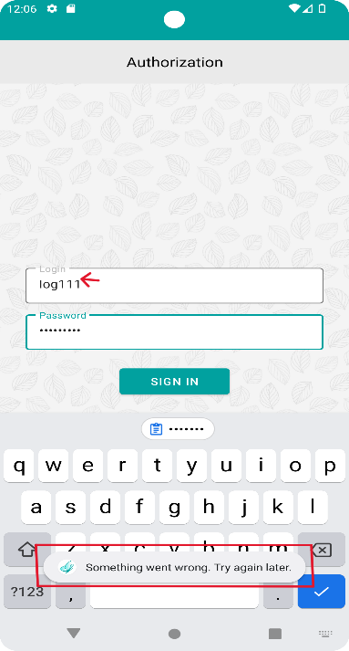
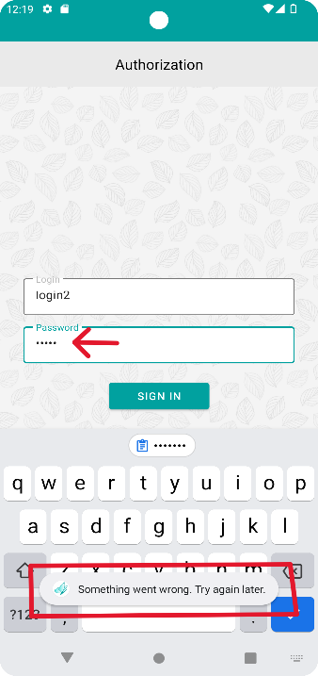
1. | Проверка авторизации с валидными данными |  | Высокий (High) | см. предисловие | 1. Открыть приложение. | 1. Отобразилась страница авторизации с полями "Login" и "Password" для ввода. | Автоматизация
 |  |  |  |  | 2. В поле "Login" ввести: login2 | 2. В поле "Login" отобразился введенный логин "login2".
 |  |  |  |  | 3. В поле "Password" ввести: password2 | 3. В поле "Password" отобразился введенный пароль. Пароль скрыт под звёздочками (точками).
 |  |  |  |  | 4. Нажать на кнопку "Sing in". | 4. Отобразилась главная страница Main.

2. | Проверка авторизации с некорректным данными в поле Login |  | Высокий (High) | см. предисловие | 1. Открыть приложение. | 1. Отобразилась страница авторизации с полями "Login" и "Password" для ввода. | Автоматизация
 |  |  |  |  | 2. В поле "Login" ввести: log111 | 2. В поле "Login" отобразился введенный логин log111.
 |  |  |  |  | 3. В поле "Password" ввести: password2 | 3. В поле "Password" отобразился введенный пароль. Пароль под звёздочками (точками).
 |  |  |  |  | 4. Нажать на кнопку "Sing in". | 4. Отобразилось уведомление "Something went wrong. Try again later" внизу страницы

3. | Проверка авторизации с некорректными данными в поле Password |  | Высокий (High) | см. предисловие | 1. Открыть приложение. | 1. Отобразилась страница авторизации с полями "Login" и "Password" для ввода. | Автоматизация
 |  |  |  |  | 2. В поле "Login" ввести: login2 | 2. В поле "Login" отобразился введенный логин login2
 |  |  |  |  | 3. В поле "Password" ввести: pass1 | 3. В поле "Password" отобразился введенный пароль под точками
 |  |  |  |  | 4. Нажать на кнопку "Sing in". | 4. Отобразилось уведомление "Something went wrong. Try again later" внизу страницы

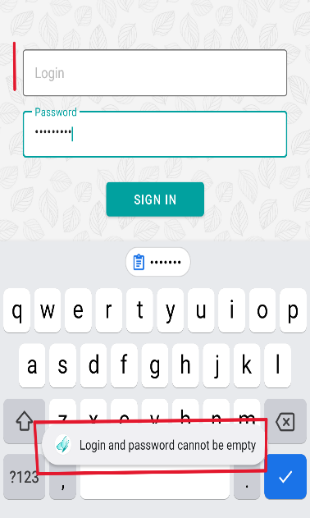
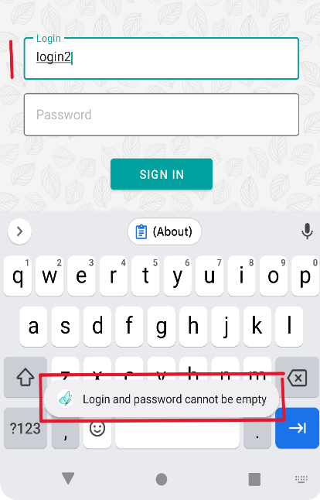
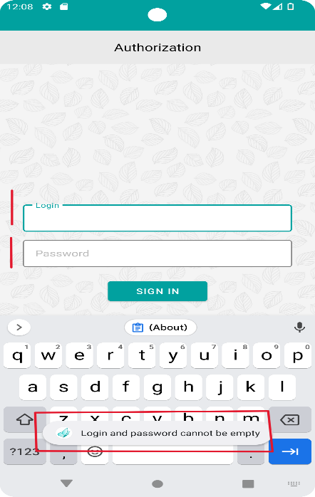
4. | Проверка авторизации с пустым полем Login |  | Высокий (High) | см. предисловие | 1. Открыть приложение. | 1. Отобразилась страница авторизации с полями "Login" и "Password" | Автоматизация
 |  |  |  |  | 2. Поле "Login" оставить пустым. | 2. Поле "Login" осталось пустое
 |  |  |  |  | 3. В поле "Password" ввести валидное значение: "password2" | 3. В поле "Password" отобразился введенный пароль под точками
 |  |  |  |  | 4. Нажать на кнопку "Sing in". | 4. Отобразилось уведомление "Login and password cannot be empty" внизу страницы.

5. | Проверка авторизации с пустым полем Password |  | Высокий (High) | см. предисловие | 1. Открыть приложение. | 1. Отобразилась страница авторизации с полями "Login" и "Password" | Автоматизация
 |  |  |  |  | 2. В поле "Login" ввести: login2 | 2. 2. В поле "Login" отобразился введенный логин login2
 |  |  |  |  | 3. Поле "Password" оставить пустым | 3. Поле "Password" пустое.
 |  |  |  |  | 4. Нажать на кнопку "Sing in". | 4. Отобразилось уведомление "Login and password cannot be empty" внизу страницы.

6. | Проверка авторизации с пустыми полями Login и Password |  | Высокий (High) | см. предисловие | 1. Открыть приложение. | 1. Отобразилась страница авторизации с полями "Login" и "Password" для ввода. | Автоматизация
 |  |  |  |  | 2. Поле "Login" оставить пустым. | 2. Поле "Login" пустое.
 |  |  |  |  | 3. Поле "Password" оставить пустым. | 3. Поле "Password" пустое.
 |  |  |  |  | 4. Нажать на кнопку "Sing in". | 4. Отобразилось уведомление "Login and password cannot be empty" внизу страницы.

7. | Проверка выход из приложения(log out) и повторная авторизация |  | Высокий (High) | см. предисловие + авторизация(1 кейс) | 1. Открыть приложение. | 1. Отобразилась страница авторизации с полями "Login" и "Password" для ввода. | Автоматизация
 |  |  |  |  | 2. В поле "Login" ввести: login2 | 2. В поле "Login" отобразился введенный логин "login2".
 |  |  |  |  | 3. В поле "Password" ввести: password2 | 3. В поле "Password" отобразился введенный пароль. Пароль скрыт под звёздочками (точками).
 |  |  |  |  | 4. Нажать на кнопку "Sing in". | 4. Отобразилась главная страница Main
 |  |  |  |  | 5. В верхнем правом углу нажать на иконку с человеком и выбрать "Log out" | 5. Произошёл выход пользователя из приложения. Отобразилась страница авторизации с полями "Login" и "Password" для ввода.
 |  |  |  |  | 6. В поле "Login" ввести: login2 | 6. В поле "Login" отобразился введенный логин "login2".
 |  |  |  |  | 7. В поле "Password" ввести: password2 | 7. В поле "Password" отобразился введенный пароль под точками
 |  |  |  |  | 8. Нажать на кнопку "Sing in". | 8. Отобразилась главная страница Main
Вкладка: "Главный экран Main"
8. | Переход во вкладку "News" через иконку "гамбургер" на главной странице | Проверка перехода с главной страницы"Main" на страницу "News" и обратно через "гамбургер" | Высокий (High) | см. предисловие + авторизация(1 кейс) | 1. На главной странице в верхнем левом углу через гамбургер выбрать и нажать на стрелку в паралели с "News" | 1. Произойдёт переход и отобразится страница "News" с действующими новостями, а также управление сортировкой, фильтрами и редактированием новостей | Автоматизация
 |  |  |  |  | 2. В верхнем левом углу через "гамбургер" вернуться на главный экран - выбрать и нажать на "Main" | 2. Произойдёт переход и отобразится главный экран с "News", где новости можно развернуть, свернуть и перейти в "ALL NEWS".

9. | Переход во вкладку "News" через ALL NEWS на главной странице | Проверка перехода через "ALL NEWS" на страницу"News" | Высокий (High) | см. предисловие + авторизация(1 кейс) | 1. На главной странице развернуть "News" через стрелку | 1. Отобразятся действующие новости с заголовком, символом типа новости, датой начала, также появится кликабельная надпись "ALL NEWS" | Автоматизация
 |  |  |  |  | 2. Развернуть и свернуть отображённые новости | 2. Новости разворачиваются по клику на стрелку, появляется подробное описание развёрнутой новости, сворачиваются по клику
 |  |  |  |  | 3. На главной странице развернуть News и нажать на ALL NEWS | 3. Произойдёт переход и отобразится страница "News" с действующими новостями и иконками по управлению сортировкой, фильтрами и редактированием новостей
Вкладка: "News". Раздел: "Управление новостями/Control panel"
10. | Создание новости на странице News в разделе "Control panel" с категорией "Объявление". | Проверка создания новой новости., Длинное описани. | Высокий (High) | см. предисловие - -> авторизация(1 кейс) | 1. На странице Main развернуть "News" | 1. Отобразятся действующие новости с заголовком, символом типа новости, датой начала, также появится кликабельная надпись ALL NEWS | Автоматизация
 |  |  |  |  | 2. Нажать на ALL NEWS | 2. Произойдёт переход и отобразится страница "News" с действующими новостями, иконками по управлению сортировкой, фильтрами и редактированием новостей
 |  |  |  |  | 3. Во вкладке News нажать на символ редактирования | 3. Отобразилась вкладка "Control panel" новостей.
 |  |  |  |  | 4. Нажать на кнопку "+" (Создание Новости). | 4. Отобразилась вкладка для создания новости с блоками category, title, publication date, time, description, active, save, cancel.
 |  |  |  |  | 5. Выбрать Category - "Объявления" для создания новости. | 5. В поле "Category" отобразилась категория новости Объявления..
 |  |  |  |  | 6. В поле "Title" указать заголовок "Объявление" | 6. В поле "Title" отобразился заголовок "Объявление"
 |  |  |  |  | 7. В поле "Publication Date" выбрать текущую дату по календарю. Нажать кнопку "ОК". | 7. В поле "Publication Date" отобразилась выбранная дата.
 |  |  |  |  | 8. В поле "Time" выбрать текущее время. Нажать кнопку "ОК". | 8. В поле "Time" отобразилось указанное время.
 |  |  |  |  | 9. Ввести в поле "Description" описание новости: " Чемодан большой ХL L средний М М маленький S S+ ручная кладь 55 40 20, багажный чемодан, чемодан фиолетовый, чемодан лёгкий легкий ультра пластиковый, чемодан желтый, чемодан оранжевый, чемодан малиновый, чемодан серый, чемодан бордовый, чемодан розовый, чемодан черный, чемодан зеленый, чемодан голубой, чемодан синий, чемодан красный, чемодан коричневый, чемодан бирюзовый, чемодан мятный, чемодан салатовый, чемодан персиковый, чемодан тканевый, чемоданы спб, чемодан золотистый, чемодан белый, чемодан бирюзовый, чемодан лиловый, чемодан пудровый, чемодан с рисунком, чемодан бежевый, чемодан мятный, чемодан сиреневый, чемодан прочный, чемодан крепкий, чемодан износостойкий, чемодан ударопрочный, чемодан в дорогу, чемодан для путешествий, чемодан с+ из поликарбонат, чемодан неубиваемый чемодан полипропилен, чемодан женский, чемодан мужской, чемодан детский, чемодан для девочки, чемодан для мальчика, чемодан на колёсах, чемодан на колесиках, купить чемодан на колесах спб, магазин чемоданов, чемодан на колёсиках в Санкт-Петербурге. Арт. 7000.. " | 9. В поле "Description" отобразилось описание новости: " Чемодан большой ХL L средний М М маленький S S+ ручная кладь 55 40 20, багажный чемодан, чемодан фиолетовый, чемодан лёгкий легкий ультра пластиковый, чемодан желтый, чемодан оранжевый, чемодан малиновый, чемодан серый, чемодан бордовый, чемодан розовый, чемодан черный, чемодан зеленый, чемодан голубой, чемодан синий, чемодан красный, чемодан коричневый, чемодан бирюзовый, чемодан мятный, чемодан салатовый, чемодан персиковый, чемодан тканевый, чемоданы спб, чемодан золотистый, чемодан белый, чемодан бирюзовый, чемодан лиловый, чемодан пудровый, чемодан с рисунком, чемодан бежевый, чемодан мятный, чемодан сиреневый, чемодан прочный, чемодан крепкий, чемодан износостойкий, чемодан ударопрочный, чемодан в дорогу, чемодан для путешествий, чемодан с+ из поликарбонат, чемодан неубиваемый чемодан полипропилен, чемодан женский, чемодан мужской, чемодан детский, чемодан для девочки, чемодан для мальчика, чемодан на колёсах, чемодан на колесиках, купить чемодан на колесах спб, магазин чемоданов, чемодан на колёсиках в Санкт-Петербурге. Арт. 7000.. " |  | 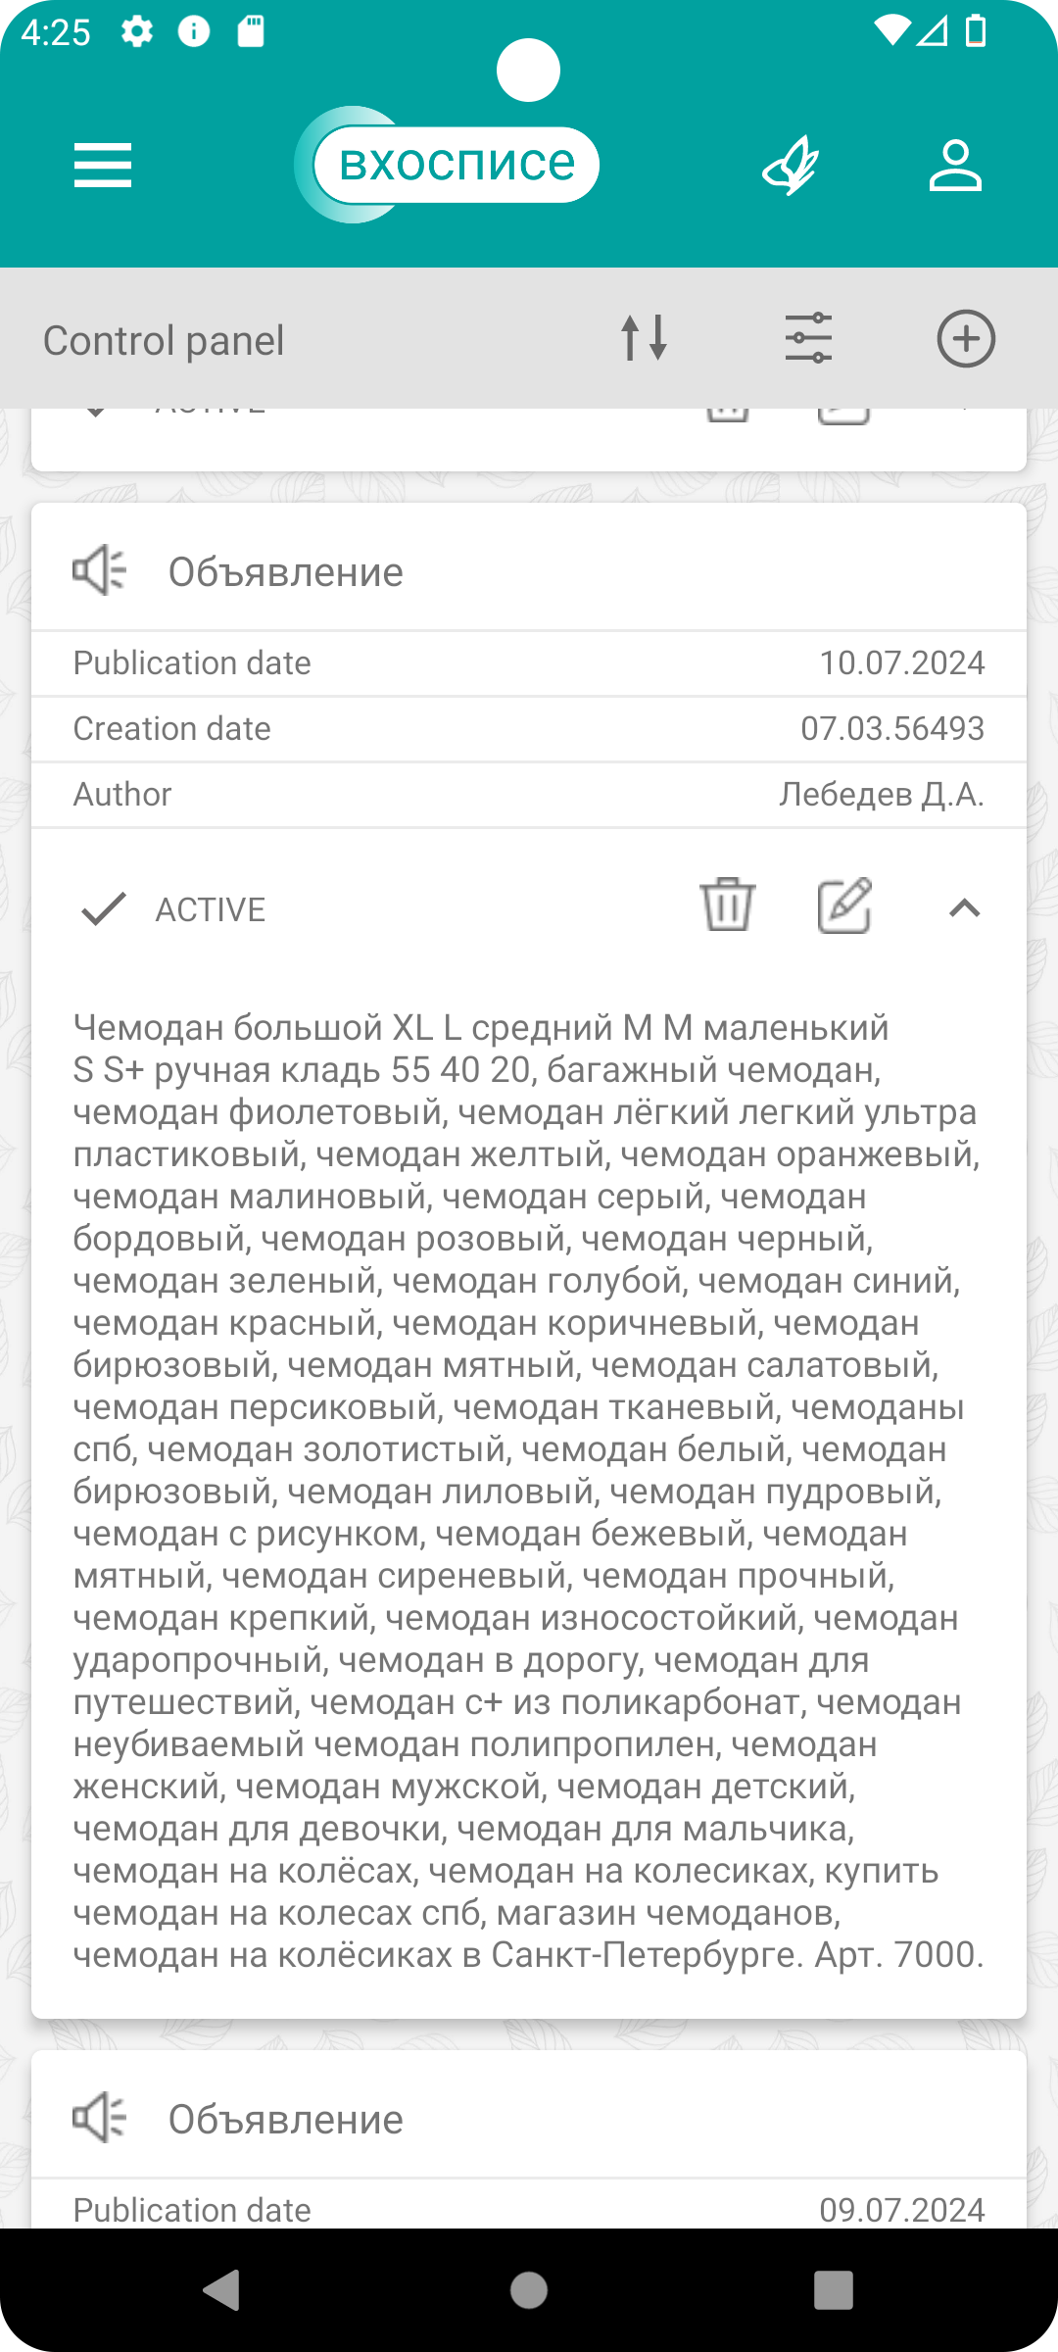
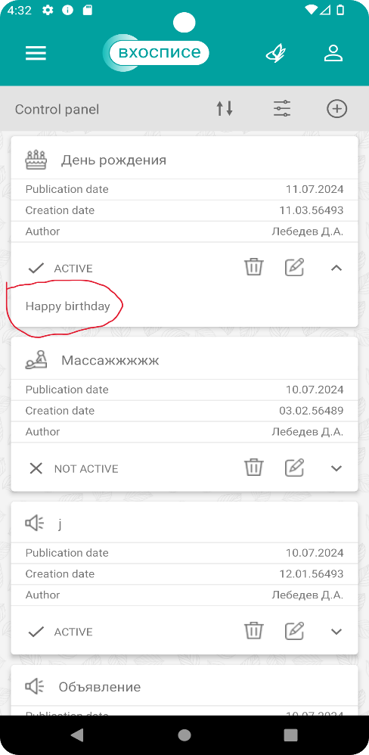
 |  |  |  |  | 10. Нажать на кнопку "Save". | 10. Объявление сохранилось и отобразилось в списке новостей: указана категория с символом "Объявление", publication date, creation date, author, active, а также символ удаления, редактирования, разворачивания/сворачивания новости.
 |  |  |  |  | 11. Развернуть созданную новость. | 11. Новость разворачивается. Отображается введённый ранее в поле "Description" текст.

11. | Создание новости на странице News в разделе "Control panel" с категорией "День рождения". | Проверка создания новости новой категорией с датой следующего дня и временем 00:00 | Высокий (High) | см. предисловие + авторизация(1 кейс) --> тест-кейс 8(News) | 1. . Во вкладке News нажать на символ редактирования | 1. Отобразилась вкладка "Control panel" новостей. | Автоматизация
 |  |  |  |  | 2. Нажать на кнопку "+" (Создание Новости). | 2. Отобразилась вкладка для создания новости с блоками category, title, publication date, time, description, active, save, cancel.
 |  |  |  |  | 3. Выбрать Category - "День рождения" | 3. В поле "Category" отобразилась категория новости День рождения.
 |  |  |  |  | 4. В поле "Title" указать заголовок "День рождения" | 4. В поле "Title" отобразился заголовок "День рождения"
 |  |  |  |  | 5. В поле "Publication Date" выбрать дату по календар следующего дня. Нажать кнопку "ОК". | 5. В поле "Publication Date" отобразилась выбранная дата.
 |  |  |  |  | 6. В поле "Time" выбрать время 00:00. Нажать кнопку "ОК". | 6. В поле "Time" отобразилось указанное время.
 |  |  |  |  | 7. Ввести в поле "Description" описание новости: " Happy birthday" | 7. В поле "Description" отобразилось описание новости: "Happy birthday"
 |  |  |  |  | 8. Нажать на кнопку "Save". | 8. Объявление сохранилось и отобразилось в списке новостей: указана категория с символом "День рождения", publication date, creation date, author, active, а также символ удаления, редактирования, разворачивания/сворачивания новости.
 |  |  |  |  | 9. Развернуть созданную новость. | 9. Новость разворачивается. Отображается введённый ранее в поле "Description" текст.
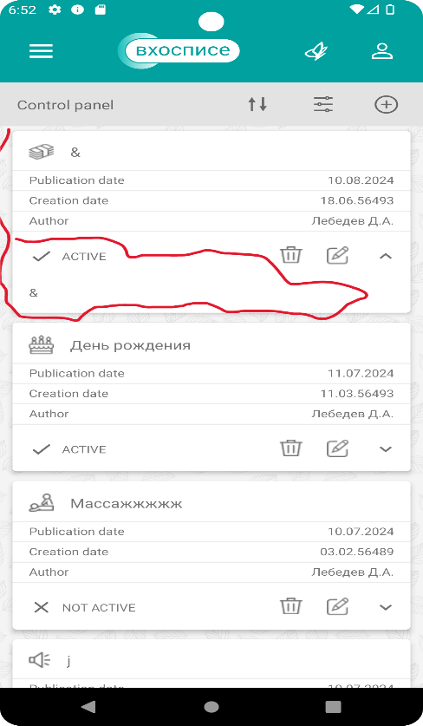
12. | Создание новости на странице News в разделе "Control panel" с категорией "Зарплата". | Проверка создания новости новой категорией, датой создания +1 месяц от текущей, время 23:59, символом в описании | Высокий (High) | см. предисловие + авторизация(1 кейс) --> тест-кейс 8(News) | 1. Во вкладке News нажать на символ редактирования | 1. Отобразилась вкладка "Control panel" новостей. | Автоматизация
 |  |  |  |  | 2. Нажать на кнопку "+" (Создание Новости). | 2. Отобразилась вкладка для создания новости с блоками category, title, publication date, time, description, active, save, cancel.
 |  |  |  |  | 3. Выбрать Category - "Зарплата" | 3. В поле "Category" отобразилась категория новости Зарплата.
 |  |  |  |  | 4. В поле "Title" указать заголовок "&" | 4. В поле "Title" отобразился заголовок "&"
 |  |  |  |  | 5. В поле "Publication Date" выбрать дату + 1 месяц от текущей даты по календарю. Нажать кнопку "ОК". | 5. В поле "Publication Date" отобразилась выбранная дата.
 |  |  |  |  | 6. В поле "Time" выбрать время 23:59. Нажать кнопку "ОК". | 6. В поле "Time" отобразилось указанное время.
 |  |  |  |  | 7. Ввести в поле "Description" описание новости: "&" | 7. В поле "Description" отобразилось описание новости: "&"
 |  |  |  |  | 8. Нажать на кнопку "Save". | 8. Объявление сохранилось и отобразилось в списке новостей: указана категория "& " с символом зарплаты, publication date, creation date, author, active, а также символ удаления, редактирования, разворачивания/сворачивания новости.
 |  |  |  |  | 9. Развернуть созданную новость. | 9. Новость разворачивается. Отображается введённый ранее в поле "Description" текст.

13. | Создание новости на странице News в разделе "Control panel" с категорией "Профсоюз". | Проверка создания новости новой категорией, текущая дата, прошедшее время, спец.символы в заголовке | Высокий (High) | см. предисловие + авторизация(1 кейс) --> тест-кейс 8(News) | 1. . Во вкладке News нажать на символ редактирования | 1. Отобразилась вкладка "Control panel" новостей. | Автоматизация
 |  |  |  |  | 2. Нажать на кнопку "+" (Создание Новости). | 2. Отобразилась вкладка для создания новости с блоками category, title, publication date, time, description, active, save, cancel.
 |  |  |  |  | 3. Выбрать Category - "Профсоюз" для создания новости. | 3. В поле "Category" отобразилась категория новости Профсоюз.
 |  |  |  |  | 4. В поле "Title" указать заголовок "()&" | 4. В поле "Title" отобразился заголовок "()&"
 |  |  |  |  | 5. В поле "Publication Date" выбрать текущую дату по календарю. Нажать кнопку "ОК". | 5. В поле "Publication Date" отобразилась выбранная дата.
 |  |  |  |  | 6. В поле "Time" выбрать прошедшее время. Нажать кнопку "ОК". | 6. В поле "Time" отобразилось указанное время.
 |  |  |  |  | 7. Ввести в поле "Description" описание новости: "1" | 7. В поле "Description" отобразилось описание новости: "1"
 |  |  |  |  | 8. Нажать на кнопку "Save". | 8. Объявление сохранилось и отобразилось в списке новостей: указана категория "1" с символом зарплаты, publication date, creation date, author, active, а также символ удаления, редактирования, разворачивания/сворачивания новости.
 |  |  |  |  | 9. Развернуть созданную новость. | 9. Новость разворачивается. Отображается введённый ранее в поле "Description" текст.

14. | Создание новости на странице News в разделе "Control panel" с категорией "Праздник". | Проверка создания новости новой категории, текущая дата, текущее время, категория, заголовок и описание совпадают | Высокий (High) | см. предисловие + авторизация(1 кейс) --> тест-кейс 8(News) | 1. . Во вкладке News нажать на символ редактирования | 1. Отобразилась вкладка "Control panel" новостей. | Автоматизация
 |  |  |  |  | 2. Нажать на кнопку "+" (Создание Новости). | 2. Отобразилась вкладка для создания новости с блоками category, title, publication date, time, description, active, save, cancel.
 |  |  |  |  | 3. Выбрать Category - "Праздник" для создания новости. | 3. В поле "Category" отобразилась категория новости Праздник.
 |  |  |  |  | 4. В поле "Title" указать заголовок "Праздник" | 4. В поле "Title" отобразился заголовок "Праздник"
 |  |  |  |  | 5. В поле "Publication Date" выбрать текущую дату по календарю. Нажать кнопку "ОК". | 5. В поле "Publication Date" отобразилась выбранная дата.
 |  |  |  |  | 6. В поле "Time" выбрать текущее время. Нажать кнопку "ОК". | 6. В поле "Time" отобразилось указанное время.
 |  |  |  |  | 7. Ввести в поле "Description" описание новости: "Праздник" | 7. В поле "Description" отобразилось описание новости: "Праздник"
 |  |  |  |  | 8. Нажать на кнопку "Save". | 8. Объявление сохранилось и отобразилось в списке новостей: указана категория "Праздник" с соответствующим символом, publication date, creation date, author, active, а также символ удаления, редактирования, разворачивания/сворачивания новости.
 |  |  |  |  | 9. Развернуть созданную новость. | 9. Новость разворачивается. Отображается введённый ранее в поле "Description" текст.

15. | Создание новости на странице News в разделе "Control panel" с категорией "Массаж". | Проверка создания новой категории, с длинным заголовком, заголовок и описание совпадают | Высокий (High) | см. предисловие + авторизация(1 кейс) --> тест-кейс 8(News) | 1. Во вкладке News нажать на символ редактирования | 1. Отобразилась вкладка "Control panel" новостей. | Автоматизация
 |  |  |  |  | 2. Нажать на кнопку "+" (Создание Новости). | 2. Отобразилась вкладка для создания новости с блоками category, title, publication date, time, description, active, save, cancel.
 |  |  |  |  | 3. Выбрать Category - "Массаж" для создания новости. | 3. В поле "Category" отобразилась категория новости Массаж.
 |  |  |  |  | 4. В поле "Title" указать заголовок "Оригинальный подарок(по образцу объявления можно создать объявление любой тематики!)" | 4. В поле "Title" отобразился заголовок "Оригинальный подарок(по образцу объявления можно создать объявление любой тематики!)"
 |  |  |  |  | 5. В поле "Publication Date" выбрать текущую дату по календарю. Нажать кнопку "ОК". | 5. В поле "Publication Date" отобразилась выбранная дата.
 |  |  |  |  | 6. В поле "Time" выбрать время. Нажать кнопку "ОК". | 6. В поле "Time" отобразилось указанное время.
 |  |  |  |  | 7. Ввести в поле "Description" описание новости: "Оригинальный подарок(по образцу объявления можно создать объявление любой тематики!)" | 7. В поле "Description" отобразилось описание новости: "Оригинальный подарок(по образцу объявления можно создать объявление любой тематики!)"
 |  |  |  |  | 8. Нажать на кнопку "Save". | 8. Объявление сохранилось и отобразилось в списке новостей: указана категория "Оригинальный подарок(по образцу объявления можно создать объявление любой тематики!)" с соответствующим символом, publication date, creation date, author, active, а также символ удаления, редактирования, разворачивания/сворачивания новости.
 |  |  |  |  | 9. Развернуть созданную новость. | 9. Новость разворачивается. Отображается введённый ранее в поле "Description" текст.

16. | Создание новости на странице News в разделе "Control panel" с категорией "Благодарность". | Проверка создания новости новой категории. Категория, заголовок и описание совпадают | Высокий (High) | см. предисловие + авторизация(1 кейс) --> тест-кейс 8(News) | 1. . Во вкладке News нажать на символ редактирования | 1. Отобразилась вкладка "Control panel" новостей. | Автоматизация
 |  |  |  |  | 2. Нажать на кнопку "+" (Создание Новости). | 2. Отобразилась вкладка для создания новости с блоками category, title, publication date, time, description, active, save, cancel.
 |  |  |  |  | 3. Выбрать Category - "Благодарность" для создания новости. | 3. В поле "Category" отобразилась категория новости Благодарность
 |  |  |  |  | 4. В поле "Title" указать заголовок "Благодарность" | 4. В поле "Title" отобразился заголовок "Благодарность"
 |  |  |  |  | 5. В поле "Publication Date" выбрать текущую дату по календарю. Нажать кнопку "ОК". | 5. В поле "Publication Date" отобразилась выбранная дата.
 |  |  |  |  | 6. В поле "Time" выбрать время. Нажать кнопку "ОК". | 6. В поле "Time" отобразилось указанное время.
 |  |  |  |  | 7. Ввести в поле "Description" описание новости: "Благодарность" | 7. В поле "Description" отобразилось описание новости: "Благодарность"
 |  |  |  |  | 8. Нажать на кнопку "Save". | 8. Объявление сохранилось и отобразилось в списке новостей: указана категория "Благодарность" с соответствующим символом, publication date, creation date, author, active, а также символ удаления, редактирования, разворачивания/сворачивания новости.
 |  |  |  |  | 9. Развернуть созданную новость. | 9. Новость разворачивается. Отображается введённый ранее в поле "Description" текст.

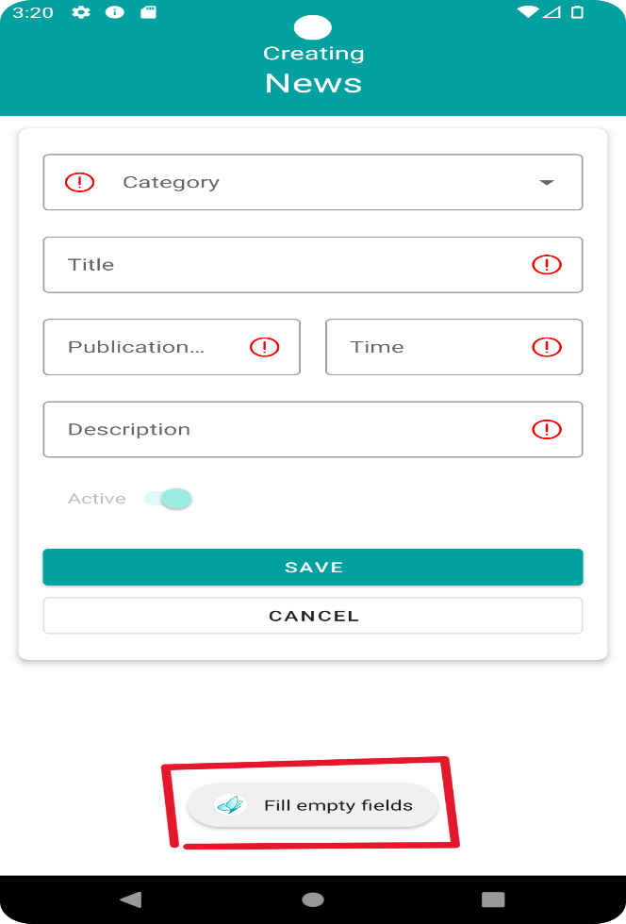
17. | Создание новости на странице News в разделе "Control panel" с категорией "Нужна помощь". | Проверка создания новости новой категории | Высокий (High) | см. предисловие + авторизация(1 кейс) --> тест-кейс 8(News) | 1. . Во вкладке News нажать на символ редактирования | 1. Отобразилась вкладка "Control panel" новостей. | Автоматизация
 |  |  |  |  | 2. Нажать на кнопку "+" (Создание Новости). | 2. Отобразилась вкладка для создания новости с блоками category, title, publication date, time, description, active, save, cancel.
 |  |  |  |  | 3. Выбрать Category - "Нужна помощь" для создания новости. | 3. В поле "Category" отобразилась категория новости Нужна помощь
 |  |  |  |  | 4. В поле "Title" указать заголовок "Нужна помощь" | 4. В поле "Title" отобразился заголовок "Нужна помощь"
 |  |  |  |  | 5. В поле "Publication Date" выбрать текущую дату по календарю. Нажать кнопку "ОК". | 5. В поле "Publication Date" отобразилась выбранная дата.
 |  |  |  |  | 6. В поле "Time" выбрать время. Нажать кнопку "ОК". | 6. В поле "Time" отобразилось указанное время.
 |  |  |  |  | 7. Ввести в поле "Description" описание новости: "Нужна помощь" | 7. В поле "Description" отобразилось описание новости: "Нужна помощь"
 |  |  |  |  | 8. Нажать на кнопку "Save". | 8. Объявление сохранилось и отобразилось в списке новостей: указана категория "Нужна помощь" с соответствующим символом, publication date, creation date, author, active, а также символ удаления, редактирования, разворачивания/сворачивания новости.
 |  |  |  |  | 9. Развернуть созданную новость. | 9. Новость разворачивается. Отображается введённый ранее в поле "Description" текст.

18. | Проверка создания новости на странице News в разделе "Control panel" с пустыми полями |  | Высокий (High) | см. предисловие + авторизация(1 кейс) --> тест-кейс 8(News) | 1. Во вкладке News нажать на символ редактирования | 1. Отобразилась вкладка "Control panel" новостей. | Автоматизация
 |  |  |  |  | 2. Нажать на кнопку "+" (Создание Новости). | 2. Отобразилась вкладка для создания новости с блоками category, title, publication date, time, description, active, save, cancel.
 |  |  |  |  | 3. Не заполняя поля, нажать Save | 3. Отображается уведомление "Full empty fields" и красные симфолы в полях для обязательного заполнения. Новость не создается.

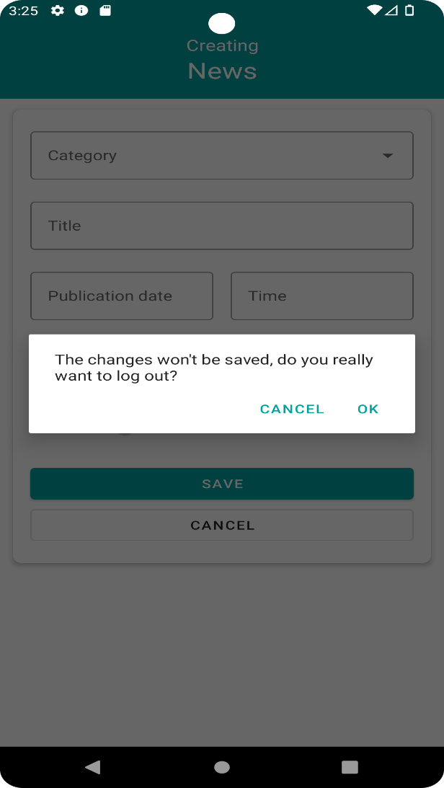
19. | Проверка отмены создания новости на странице News в разделе "Control panel" |  | Высокий (High) | см. предисловие + авторизация(1 кейс) --> тест-кейс 8(News) | 1. В панели управления News нажать на символ редактирования | 1. Отобразилась вкладка "Control panel" новостей. | Автоматизация
 |  |  |  |  | 2. Нажать на кнопку "+" (Создание Новости). | 2. Отобразилась вкладка для создания новости с блоками category, title, publication date, time, description, active, save, cancel.
 |  |  |  |  | 3. Не заполняя поля, нажать Cancel | 3. Отображается уведомление "The changes won't be saved, do you really want to log out?" Cancel, Ok.
 |  |  |  |  | 4. Нажать Ок. | 4. Новость не создана.

20. | Просмотр новостей во вкладке "News" |  | Высокий (High) | см. предисловие + авторизация(1 кейс) --> тест-кейс 8(News) | 1. Нажать на кнопку развернуть новость. | 1. Отобразилось содержимое новости. | Автоматизация
 |  |  |  |  | 2. Нажать на кнопку свернуть новость. | 2. Содержимое новости свернулось.

21. | Сортировка новостей во вкладке "News" |  | Высокий (High) | см. предисловие + авторизация(1 кейс) --> тест-кейс 8(News) | 1. Нажать на кнопку сортировки новостей. | 1. Новости отсортировались по дате публикации | Автоматизация

22. | Фильтрация новостей по категории "Объявление", во вкладке "News" |  | Высокий (High) | см. предисловие + авторизация(1 кейс) --> тест-кейс 8(News) | 1. Нажать на кнопку "Filter news". | 1. Отобразилась вкладка для фильтрации новостей по категории, периоде(дата начала и окончания), по активности/неактивности | Автоматизация
 |  |  |  |  | 2. Выбрать категорию для фильтрации новостей. | 2. В поле "Category" отобразился фильтр новостей.
 |  |  |  |  | 3. Нажать на кнопку "Filter". | 3. Отобразился список новостей отфильтрованный по категории "Объявление".

23. | Фильтрация новостей по дате(периоду), во вкладке "News" |  | Высокий (High) | см. предисловие + авторизация(1 кейс) --> тест-кейс 8(News) | 1. Нажать на кнопку "Filter news". | 1. Отобразилась вкладка для фильтрации новостей по категории, периоде(дата начала и окончания), по активности/неактивности | Автоматизация
 |  |  |  |  | 2. Выбрать период для фильтрации новостей. | 2. В полях даты отобразился выбранный период.
 |  |  |  |  | 3. Нажать на кнопку "Filter". | 3. Отобразился список новостей отфильтрованный по указанному периоду.

24. | Фильтрация новостей по фильтру Active в разделе"Control panel" |  | Высокий (High) | см. предисловие + авторизация(1 кейс) --> тест-кейс 8(News) | 1. Нажать на кнопку "Filter news". | 1. Отобразилась вкладка для фильтрации новостей по категории, периоде(дата начала и окончания), по активности/неактивности | Автоматизация
 |  |  |  |  | 2. Выбрать Active фильтр | 2. Чек-бокс Active выбран
 |  |  |  |  | 3. Нажать на кнопку "Filter". | 3. Отобразился список новостей отфильтрованный по активности новостей

25. | Фильтрация новостей по фильтру Not Active в разделе"Control panel" |  | Высокий (High) | см. предисловие + авторизация(1 кейс) --> тест-кейс 8(News) | 1. Нажать на кнопку "Filter news" | 1. Отобразилась вкладка для фильтрации новостей по категории, периоде(дата начала и окончания), по активности/неактивности | Автоматизация
 |  |  |  |  | 2. Выбрать Not active фильтр | 2. Чек-бокс Not active выбран
 |  |  |  |  | 3. Нажать на кнопку "Filter". | 3. Отобразился список новостей отфильтрованный по неактивным новостям

26. | Проверка удаления активной новости в разделе"Control panel" |  | Высокий (High) | см. предисловие + авторизация(1 кейс) --> тест-кейс 8(News) | 1. Нажать на знак редактрования во вкладке News. | 1. Отобразилась вкладка "Control panel" новостей. | Автоматизация
 |  |  |  |  | 2. Нажать на кнопку "Удалить" у первой Active новости. | 2. Отобразилось уведомление "Are you sure you want to permanently delete the document? These change cannot be reversed in the future. Cancel Ok".
 |  |  |  |  | 3. Нажать на кнопку "ОК". | 3. Новость удалилась из списка новостей.

27. | Проверка редактирования новости в разделе "Control panel" |  | Высокий (High) | см. предисловие + авторизация(1 кейс) --> тест-кейс 8(News) | 1. Нажать на знак редактрования во вкладке News. | 1. Отобразилась вкладка "Control panel" новостей. | Автоматизация
 |  |  |  |  | 2. Нажать на кнопку "Редактировать" новость. | 2. Отобразилась вкладка "Editing News" с блоками для редактирования: Сategory, Title, Publication date, Time, Description, Active, кнопками Save и Cancel
 |  |  |  |  | 3. Изменить активность. | 3. Активность изменилась.
 |  |  |  |  | 4. Нажать на кнопку "Save". | 4. Изменения сохранились, новость отобразилась в списке новостей с новым статусом
Вкладка: "About"
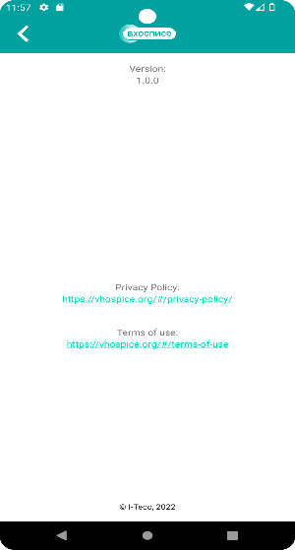
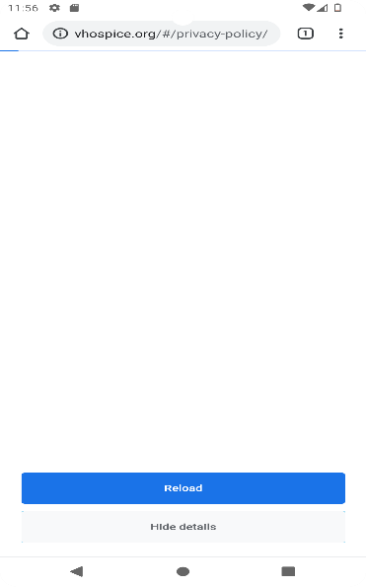
28. | Просмотр документа "Политика конфиденциальности" во вкладке "About" | Проверяем переход из Main в About, наличие ссылки и переход по ней к Политике конфиденциальности | Высокий (High) | см. предисловие + авторизация(1 кейс) | 1. Нажать на кнопку главного меню (в левом верхнем углу, AppBar). | 1. Отобразились кнопки: "Main", "News", "About". | Не подгружаются данные при переходе по ссылке.
 |  |  |  |  | 2. Нажать на кнопку "About". | 2. Отобразились version, Privacy Policy с сылкой, Terms of use с сылками для перехода.
 |  |  |  |  | 3. Нажать на ссылку в "Privacy Policy". | 3. Отобразились основные цели и условия обработки персональных данных пользователей и сведения о реализуемых требованиях к защите персональных данных.

29. | Просмотр документа "Пользовательское соглашение" во вкладке "About" | Проверяем переход из Main в About, наличие ссылки и переход по ней к Политике конфиденциальности | Высокий (High) | см. предисловие + авторизация(1 кейс) | 1. Нажать на кнопку главного меню (в левом верхнем углу, AppBar). | 1. Отобразились кнопки: "Main", "News", "About". | Не подгружаются данные при переходе по ссылке.
 |  |  |  |  | 2. Нажать на кнопку "About". | 2. Отобразились version, Privacy Policy с сылкой, Terms of use с сылками для перехода.
 |  |  |  |  | 3. Нажать на ссылку в "Terms of use". | 3. Отобразились основные цели и условия обработки персональных данных пользователей и сведения о реализуемых требованиях к защите персональных данных.
Вкладка: "Тематические цитаты"
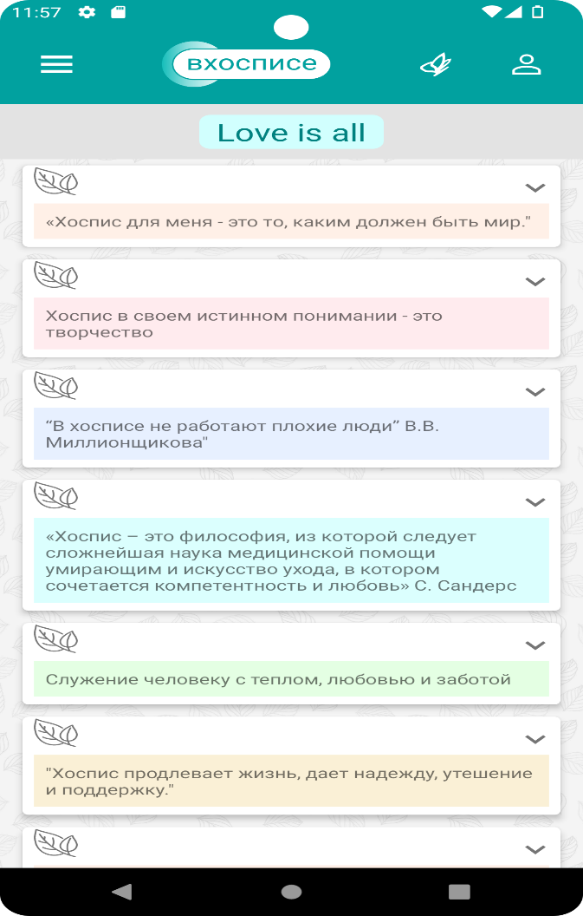
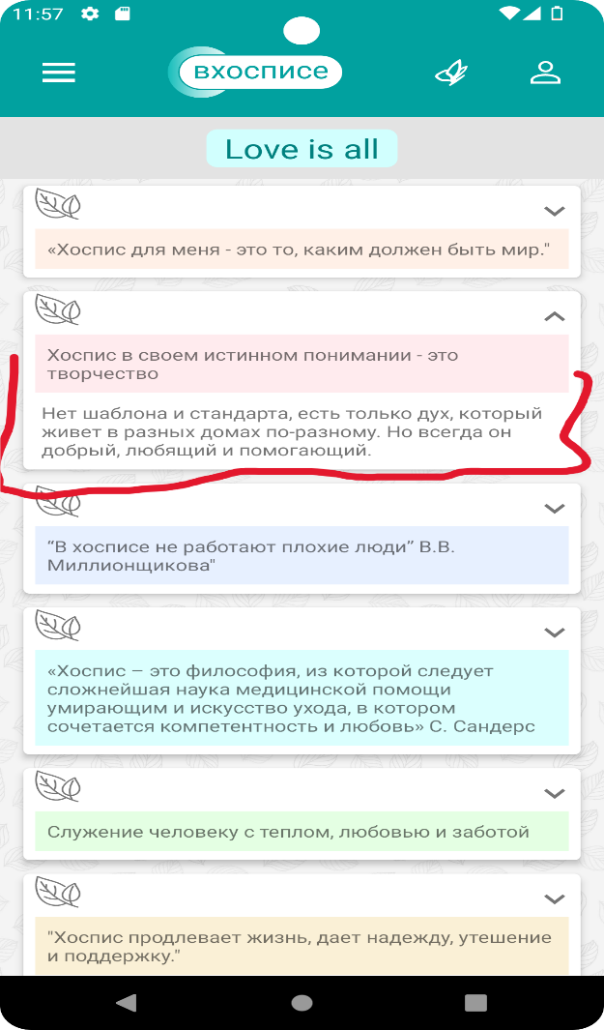
30. | Развернуть/свернуть тематическую цитату, во вкладке "Love is all" | Проверка перехода по тематическим цитатам и отображения их описания | Высокий (High) | см. предисловие + авторизация(1 кейс) | 1. На странице "Main" нажать на иконку "Бабочка". | 1. Отобразился список тематических цитат. | Автоматизация
 |  |  |  |  | 2. Нажать на стрелку и развернуть тематическую цитату. | 2. Отобразилось содержимое тематической цитаты.
 |  |  |  |  | 3. Нажать на стрелку свернуть тематическую цитату. | 3. Содержимое тематической цитаты свернулось.

